ご確認下さい
社会福祉法人 大田市社会福祉事業団 正規職員採用申込み（電子メールによる提出）について

①ホームページ「求人情報」ページ内の「正規職員(随時採用)」ページより、 「正規職員採用申込書【電子メール提出用】(Excelファイル)」をダウンロードし、 Microsoft Excel(2016以降推奨)でファイルを開いて下さい。

②「職員採用申込書」シートの項目に沿って必要事項を入力して下さい。 （入力の不備や上半身画像の添付忘れ等がありますと受付できません）

③入力を終えたら「保存」し、電子メールに保存したExcelファイルを添付して 送信して下さい。 送信先メールアドレスは「saiyou@ooda-sj.jp」です。 ※メールの件名や本文は空白で構いません。 ※メールの受信設定を確認し、上記メールアドレスからの返信が受け取れるよう にして下さい。

④受付後、担当より面接の日程調整をするためのご連絡を致します。 (受付からご連絡までに2～3日程度要する場合がありますので、ご了承下さい)

◎Excelソフトから直接電子メールで送信する場合、以下の方法があります。 ※Microsoft Excel 2016以降の場合（バージョンによっては以下の表示と異なる場合があります）

1.メニューバーの「ファイル」を 2.「共有」→「電子メール」→ クリック 「添付ファイルとして送信」をクリック
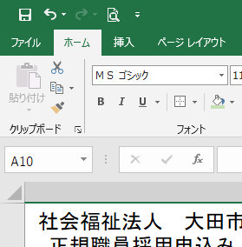
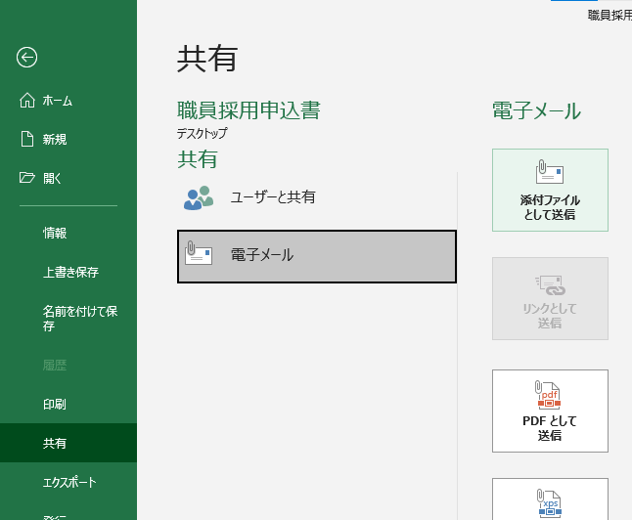

3.Excelファイルが添付された 状態で電子メールソフトが 起動します。 「宛先(送信先メールアドレス) に「saiyou@ooda-sj.jp」と 入力し、送信して下さい。

職員採用申込書
2ヶ月以内に撮影した上半身の画像を貼付して下さい
申 込 職 種 |  |  |  | 保育士 |  |  |  |  |  | 緑の欄は選択して下さい 黄色の欄に必要事項を入力して下さい
ふ り が な
氏 名 |  |  |  |  |  |  |  |  |  | ←画像は「図の挿入」で貼付して下さい ※画像の元データのサイズが大きすぎると メールで送受信できない場合がありますので、 1MB以内(1600×1200ピクセル以下)にリサイズ したものを貼付して下さい
生 年 月 日 |  |  |  | 昭和･ 平成 | 年 | 月 | 日生
ふ り が な |  |  |  |  |  |  |  |  | TEL
現 住 所 |  |  |  | 〒
 |  |  |  |  |  |  |  |  | 携帯

ふ り が な |  |  |  |  |  |  |  |  | TEL
連 絡 先 (現住所以外に連絡を希望する場合に記載) |  |  |  | 〒 |  |  |  |  |  | 現住所以外に連絡を希望する場合に記入
 |  |  |  |  |  |  |  |  | 携帯

学 歴 及 び 職 歴 | 年 | 月 | 学 歴

 | 職 歴
 | 職歴がある場合は「職歴票」に記入して下さい。 |  |  |  |  |  |  |  |  | ←職歴がある方は別シート「職歴票」に入力して下さい

資 格 免 許 等 | 資 格 等 の 名 称 |  |  |  | 取 得 年 月 日 |  |  | 認定(交付)機関

以上のとおり職員採用を申し込みます。 なお、私はすべての採用条件を満たしております。 この申込書の記載事項は事実に相違ありません。 |  |  |  |  |  |  |  | 令和 年 月 日 |  | ←申込書の記入日を入力して下さい
 |  |  |  |  |  |  |  | 氏名入力 |  | ←左記の事項を確認した上で、 お名前を入力して下さい

